2 可住地面積割合
2 可住地面積割合

 | 時点 2024(R6)年10月1日（毎年）
 | 単位 ％ |  |  |  |  |  |  |  | 偏差値 |  | 71.2
順位 |  | 都道府県名 |  | 数 値 |  |  | 順位 | 都道府県名 |  | 数 値

 |  | 0 | 全 国 |  | 33.0 | 0.0 | 24 | 0 | 兵 庫 |  | 33.0
1 |  | 0 | 大 阪 |  | 70.0 | 0.0 | 25 | 0 | 滋 賀 |  | 32.3
2 |  | 0 | 埼 玉 |  | 68.5 | 0.0 | 26 | 0 | 岡 山 |  | 31.3
2 |  | ◎ | 千 葉 |  | 68.5 | 0.0 | 27 | 0 | 山 形 |  | 30.8
4 |  | 0 | 東 京 |  | 64.9 | 0.0 | 28 | 0 | 福 島 |  | 30.7
5 |  | 0 | 茨 城 |  | 63.8 | 0.0 | 29 | 0 | 愛 媛 |  | 29.3
6 |  | 0 | 神奈川 |  | 61.0 | 0.0 | 30 | 0 | 北海道 |  | 28.9
7 |  | 0 | 愛 知 |  | 57.9 | 0.0 | 31 | 0 | 大 分 |  | 28.3
8 |  | 0 | 福 岡 |  | 55.4 | 0.0 | 32 | 0 | 山 口 |  | 28.1
9 |  | 0 | 佐 賀 |  | 54.7 | 0.0 | 33 | 0 | 秋 田 |  | 27.8
10 |  | 0 | 香 川 |  | 53.5 | 0.0 | 34 | 0 | 広 島 |  | 27.1
11 |  | 0 | 沖 縄 |  | 49.3 | 0.0 | 35 | 0 | 鳥 取 |  | 25.8
12 |  | 0 | 栃 木 |  | 46.9 | 0.0 | 36 | 0 | 福 井 |  | 25.7
13 |  | 0 | 宮 城 |  | 43.8 | 0.0 | 37 | 0 | 京 都 |  | 25.5
14 |  | 0 | 富 山 |  | 43.4 | 0.0 | 38 | 0 | 岩 手 |  | 24.6
15 |  | 0 | 長 崎 |  | 40.4 | 0.0 | 39 | 0 | 徳 島 |  | 24.5
16 |  | 0 | 熊 本 |  | 37.1 | 0.0 | 40 | 0 | 宮 崎 |  | 24.2
17 |  | 0 | 新 潟 |  | 36.2 | 0.0 | 41 | 0 | 長 野 |  | 24.0
18 |  | 0 | 鹿児島 |  | 35.8 | 0.0 | 42 | 0 | 和歌山 |  | 23.8
19 |  | 0 | 群 馬 |  | 35.7 | 0.0 | 43 | 0 | 奈 良 |  | 23.1
19 |  | 0 | 静 岡 |  | 35.7 | 0.0 | 44 | 0 | 山 梨 |  | 21.3
19 |  | 0 | 三 重 |  | 35.7 | 0.0 | 45 | 0 | 岐 阜 |  | 20.8
22 |  | 0 | 青 森 |  | 33.7 | 0.0 | 46 | 0 | 島 根 |  | 18.9
可住地面積割合
北海道 | 28.9
青 森 | 33.7
岩 手 | 24.6
宮 城 | 43.8
秋 田 | 27.8
山 形 | 30.8
福 島 | 30.7
茨 城 | 63.8
栃 木 | 46.9
群 馬 | 35.7
埼 玉 | 68.5
千 葉 | 68.5
東 京 | 64.9
神奈川 | 61
新 潟 | 36.2
富 山 | 43.4
石 川 | 33.3
福 井 | 25.7
山 梨 | 21.3
長 野 | 24
岐 阜 | 20.8
静 岡 | 35.7
愛 知 | 57.9
三 重 | 35.7
滋 賀 | 32.3
京 都 | 25.5
大 阪 | 70
兵 庫 | 33
奈 良 | 23.1
和歌山 | 23.8
鳥 取 | 25.8
島 根 | 18.9
岡 山 | 31.3
広 島 | 27.1
山 口 | 28.1
徳 島 | 24.5
香 川 | 53.5
愛 媛 | 29.3
高 知 | 16.3
福 岡 | 55.4
佐 賀 | 54.7
長 崎 | 40.4
熊 本 | 37.1
大 分 | 28.3
宮 崎 | 24.2
鹿児島 | 35.8
沖 縄 | 49.3
23 |  | 0 | 石 川 |  | 33.3 | 0.0 | 47 | 0 | 高 知 |  | 16.3

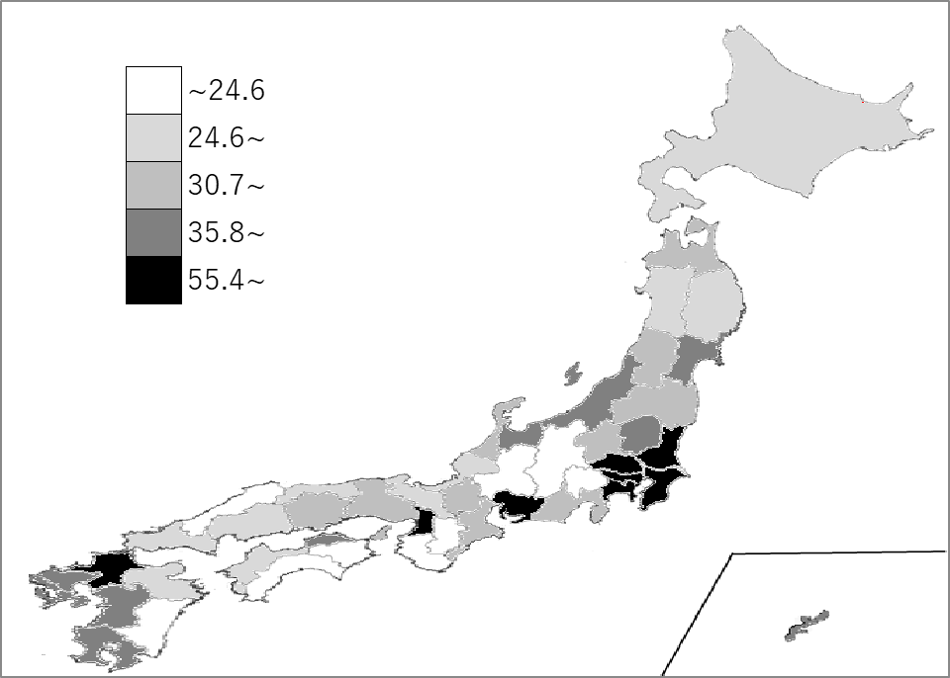
千葉県の推移
令和2年 | 68.5 | 2
令和3年 | 68.5 | 2
令和4年 | 68.5 | 2
令和5年 | 68.5 | 2
令和6年 | 68.5 | 2

《備 考》 ・資料出所 総務省統計局「社会生活統計指標」 ・算出方法 ｛総面積－（林野面積＋主要湖沼面積）｝÷総面積 ・参 考 千葉県の可住地面積は、3,532.77k㎡で6位。全国は、122,950.28k㎡。 注）主要湖沼面積は、面積１k㎡以上の湖沼のうち人造湖（ダム）以外のものです。

